상품제안서
리복 3단완전자동 뉴트럴 암막우양산 3P+170g 면사타올 2P(미니) | 상품코드: S44726

 |  |  |  |  |  |  | 02-713-8555 | www.synergygift.co.kr
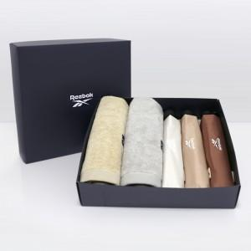

【상세/제작정보】 | <p><span style="font-size: 14pt;">※ 타올 자수인쇄 디자인 난이도에 따라서 비용 편차 발생 됩니다.</span></p><p><span style="font-size: 14pt;">※ 타올 나염인쇄, 우산집 인쇄 희망시 별도 문의 바랍니다.</span></p><p>&nbsp;</p><p><span style="font-size: 14pt;">※ 인쇄 기본 우산 3P / 타올 2P 기준 단가입니다.</span>&nbsp;&nbsp;</p>

【인쇄/포장옵션】 | 실크, 자수, 원단실크1도 / 포장불가능

【공급단가】 | 수량 | 50~ | 100~ | 300~ | 500~ | 1,000~
*VAT별도 | 단가 | 40,120원 | 39,160원 | 37,550원 | 36,590원 | 35,630원

【상품 URL】 | https://www.synergygift.co.kr:443/src/goods_detail.php?gdno=44726

